Úvod
 |  | Dále >

 | Konfigurátor krytek


Verze 1.03

Config
 |  |  |  |  | Úvod

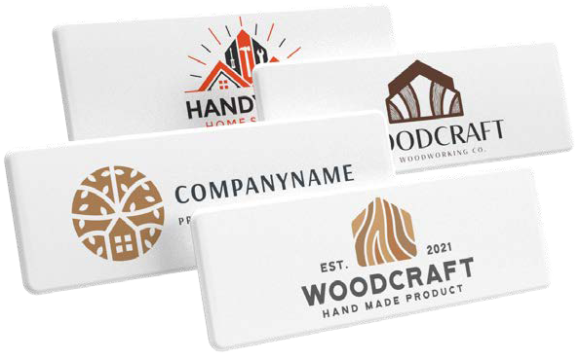
 | Značka krytky
 | Krytka na
 | Kód a název krytky |  |  | #N/A
#N/A | Prosím pozor - objednávaná krytka není symetrická, je potřeba přiložit nákres
 | Množství (min. 50 ks) |  | ks
 | Počet barev loga (1-4)
 | Napište barvy podle pantone vzorníku

 | Celková cena krytek s potiskem | FALSE | CZK
 | Cena za 1 krytku s potiskem | #DIV/0! | CZK

 | Výše uvedená cena je finální, nelze uplatnit jakékoliv slevy. Uvedené ceny jsou bez DPH!

 | K objednávce nutno přiložit grafický podklad loga ve vektorech a barvy podle pantone vzorníku
 |  |  |  |  | < Zpět
 | Vyplněnou objednávku zašlete na adresu objednavky@demos-trade.com

